map
22 | 8 | 8 | 8 | 8 | 25 | 25 | 25 | 25 | 25 | 25 | 25 | 25 | 25 | 25 | 25 |  | Weather station | longitud | latitud | altitude | x_trmm | y_trmm
16 | 22 | 8 | 8 | 8 | 8 | 25 | 25 | 25 | 25 | 25 | 25 | 25 | 25 | 25 | 25 | 1 | arap | -70.1186 | -15.1356 | 3920 | 4 | 5
16 | 2 | 22 | 3 | 19 | 19 | 7 | 25 | 25 | 25 | 25 | 25 | 25 | 25 | 25 | 25 | 2 | ayav | -70.5928 | -14.8811 | 3920 | 2 | 4 | comparte la misma coordenada
16 | 2 | 2 | 3 | 19 | 19 | 7 | 7 | 7 | 7 | 7 | 25 | 25 | 25 | 25 | 25 | 3 | azan | -70.1911 | -14.9147 | 3863 | 4 | 4 | de chuquibambilla
16 | 2 | 1 | 1 | 10 | 7 | 7 | 7 | 7 | 7 | 7 | 7 | 7 | 7 | 7 | 25 | 4 | caba | -70.3464 | -15.6393 | 3890 | 3 | 7
20 | 20 | 15 | 1 | 5 | 11 | 11 | 11 | 11 | 11 | 11 | 11 | 11 | 11 | 11 | 24 | 5 | capa | -69.8443 | -15.6158 | 3819 | 5 | 7
14 | 4 | 4 | 4 | 5 | 5 | 11 | 11 | 11 | 11 | 11 | 24 | 24 | 24 | 24 | 24 | 6 | chuq | -70.7283 | -14.7964 | 3910 | 2 | 4
14 | 14 | 17 | 23 | 5 | 12 | 13 | 13 | 13 | 24 | 24 | 24 | 24 | 24 | 24 | 24 | 7 | coja | -69.3556 | -15.0167 | 4344 | 7 | 5
14 | 14 | 17 | 23 | 12 | 12 | 13 | 13 | 24 | 24 | 24 | 24 | 24 | 24 | 24 | 24 | 8 | cruc | -70.0238 | -14.3626 | 4130 | 4 | 2
14 | 14 | 17 | 23 | 12 | 12 | 13 | 24 | 24 | 24 | 24 | 24 | 24 | 24 | 24 | 24 | 9 | desa | -69.0404 | -16.5688 | 3860 | 8 | 11
14 | 14 | 17 | 18 | 18 | 18 | 9 | 9 | 9 | 9 | 9 | 9 | 9 | 9 | 9 | 9 | 10 | huan | -69.7625 | -15.2033 | 3860 | 5 | 5
14 | 14 | 18 | 18 | 18 | 18 | 21 | 9 | 9 | 9 | 9 | 9 | 9 | 9 | 9 | 9 | 11 | huar | -69.4914 | -15.3897 | 3890 | 7 | 6
14 | 18 | 18 | 18 | 18 | 21 | 21 | 21 | 9 | 9 | 9 | 9 | 9 | 9 | 9 | 9 | 12 | ilav | -69.6436 | -16.0847 | 3850 | 6 | 9
18 | 18 | 18 | 18 | 21 | 21 | 21 | 21 | 21 | 9 | 9 | 9 | 9 | 9 | 9 | 9 | 13 | juli | -69.4597 | -16.2036 | 3825 | 7 | 9
18 | 18 | 18 | 21 | 21 | 21 | 21 | 21 | 21 | 21 | 9 | 9 | 9 | 9 | 9 | 9 | 14 | lagu | -70.6613 | -15.7680 | 4250 | 2 | 8
18 | 18 | 21 | 21 | 21 | 21 | 21 | 21 | 21 | 21 | 21 | 9 | 9 | 9 | 9 | 9 | 15 | lamp | -70.3728 | -15.3558 | 3900 | 3 | 6
 |  |  |  |  |  |  |  |  |  |  |  |  |  |  |  | 16 | llal | -70.8981 | -14.9489 | 4111 | 1 | 4
 |  |  |  |  |  |  |  |  |  |  |  |  |  |  |  | 17 | mana | -70.3389 | -15.8133 | 3942 | 3 | 8
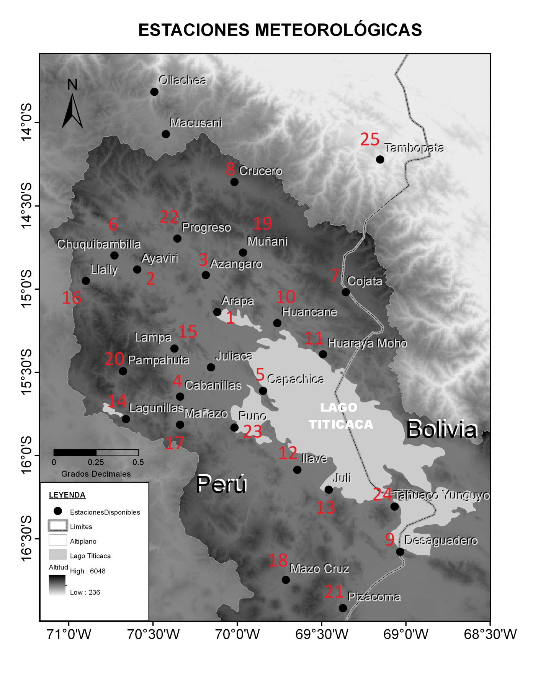
 |  |  |  |  |  |  |  |  |  |  |  |  |  |  |  | 18 | mazo | -69.7117 | -16.7456 | 3970 | 6 | 11
 |  |  |  |  |  |  |  |  |  |  |  |  |  |  |  | 19 | muna | -69.9658 | -14.7794 | 4119 | 5 | 4
 |  |  |  |  |  |  |  |  |  |  |  |  |  |  |  |  | ollachea | -70.4975 | -13.8042 | 2850 | 3 | -1 | x
 |  |  |  |  |  |  |  |  |  |  |  |  |  |  |  | 20 | pamp | -70.6775 | -15.4914 | 4320 | 2 | 6
 |  |  |  |  |  |  |  |  |  |  |  |  |  |  |  | 21 | piza | -69.3728 | -16.9150 | 3940 | 7 | 12
 |  |  |  |  |  |  |  |  |  |  |  |  |  |  |  | 22 | prog | -70.3556 | -14.6947 | 3965 | 3 | 3
 |  |  |  |  |  |  |  |  |  |  |  |  |  |  |  | 23 | puno | -70.0181 | -15.8233 | 3840 | 4 | 8
 |  |  |  |  |  |  |  |  |  |  |  |  |  |  |  | 24 | tahu | -69.0675 | -16.3050 | 3860 | 8 | 10
 |  |  |  |  |  |  |  |  |  |  |  |  |  |  |  | 25 | tamb | -69.1522 | -14.2200 | 1340 | 8 | 1

